PCB
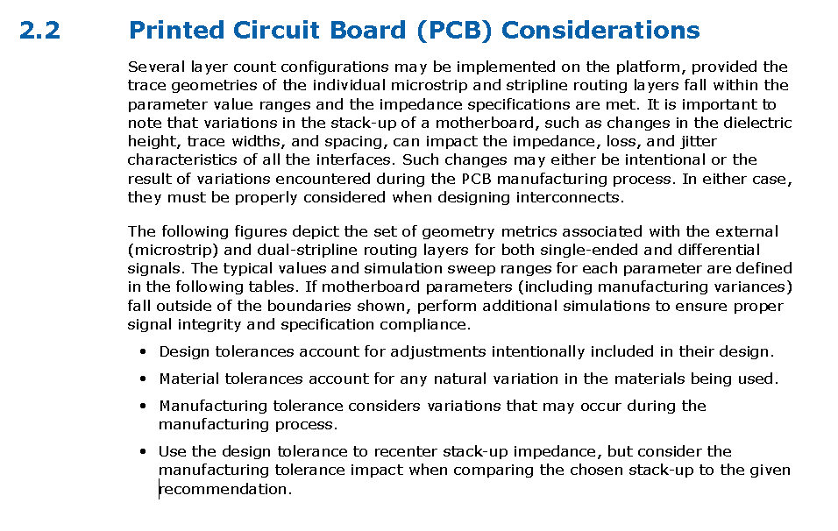

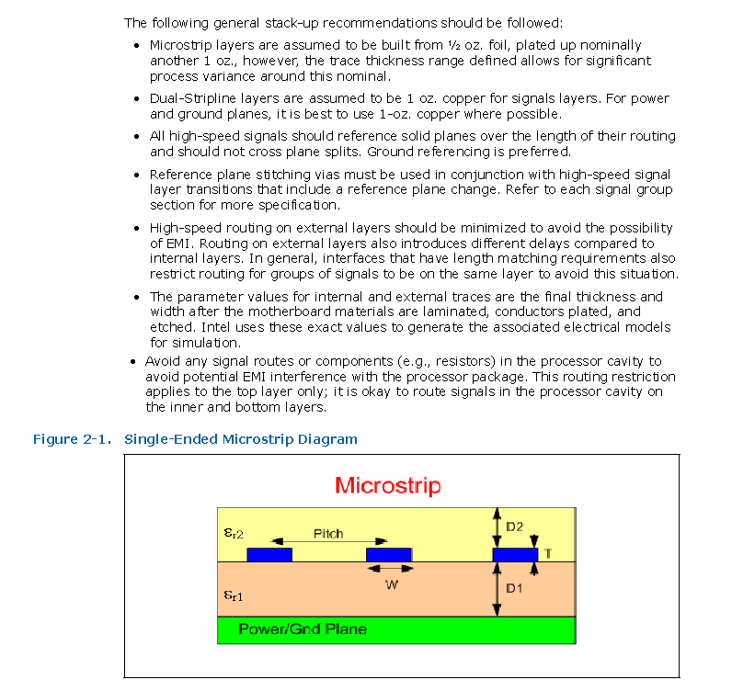

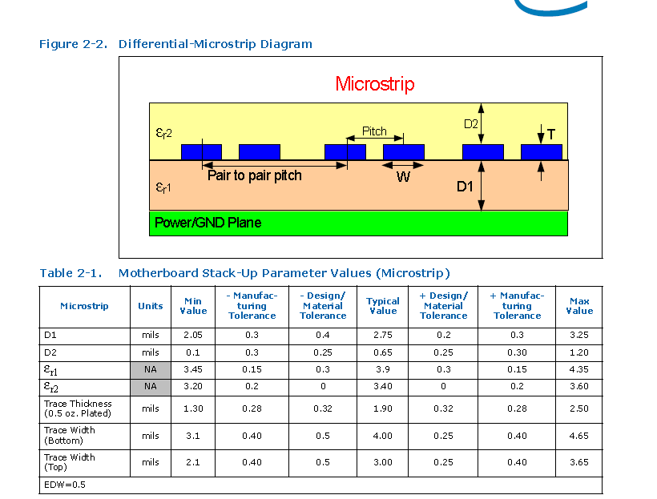

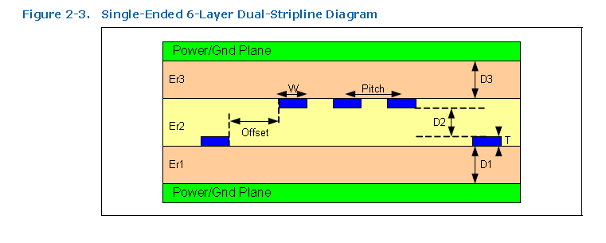

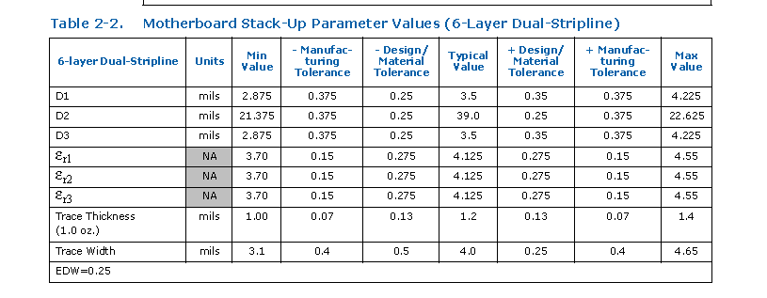

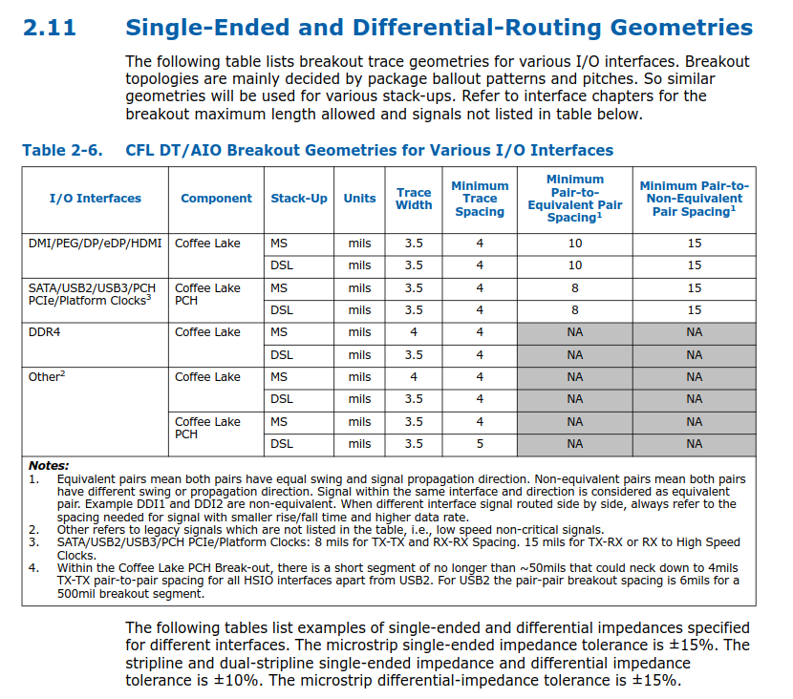

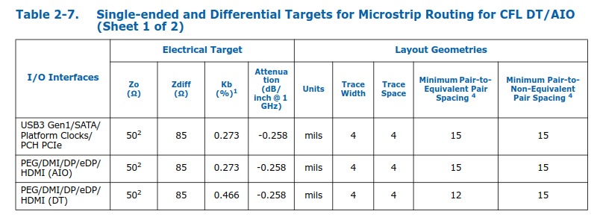

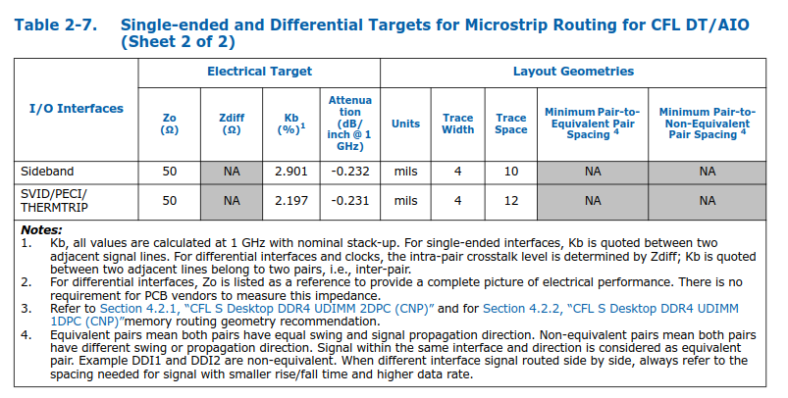

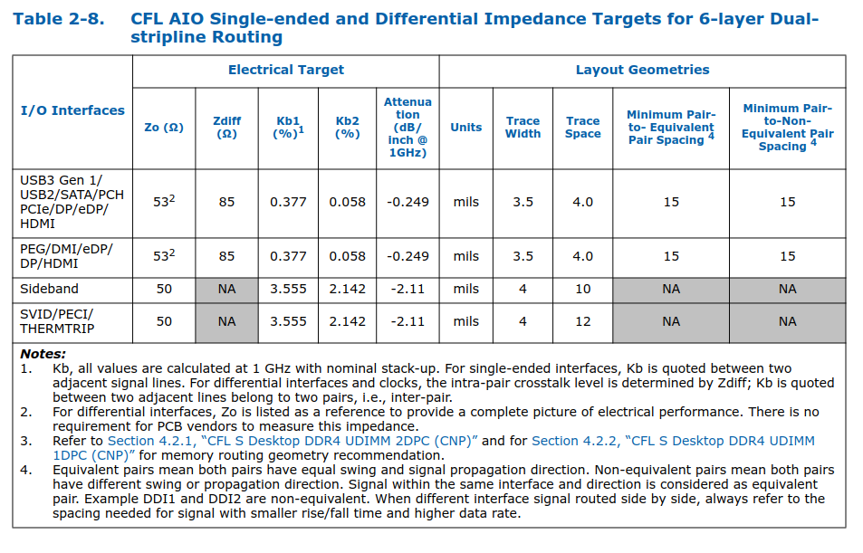

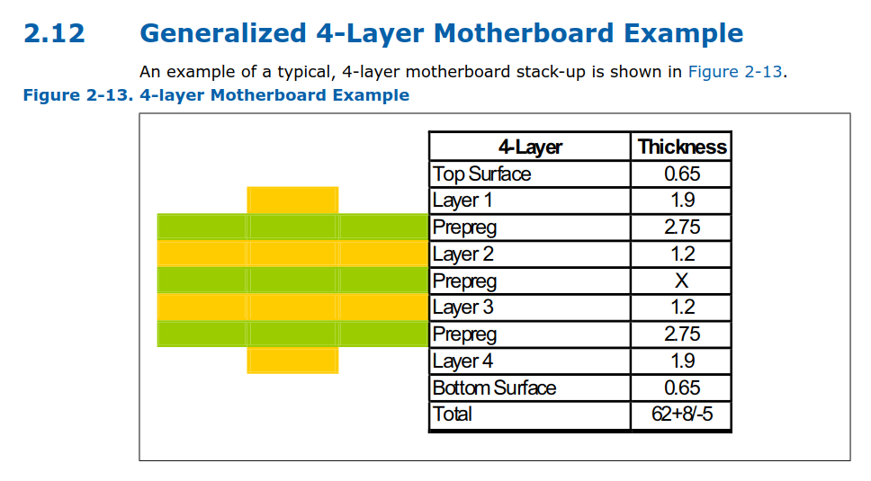

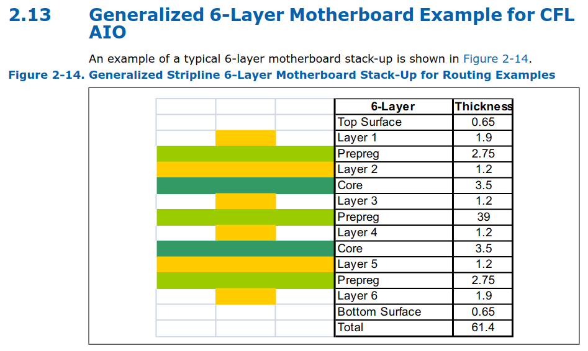

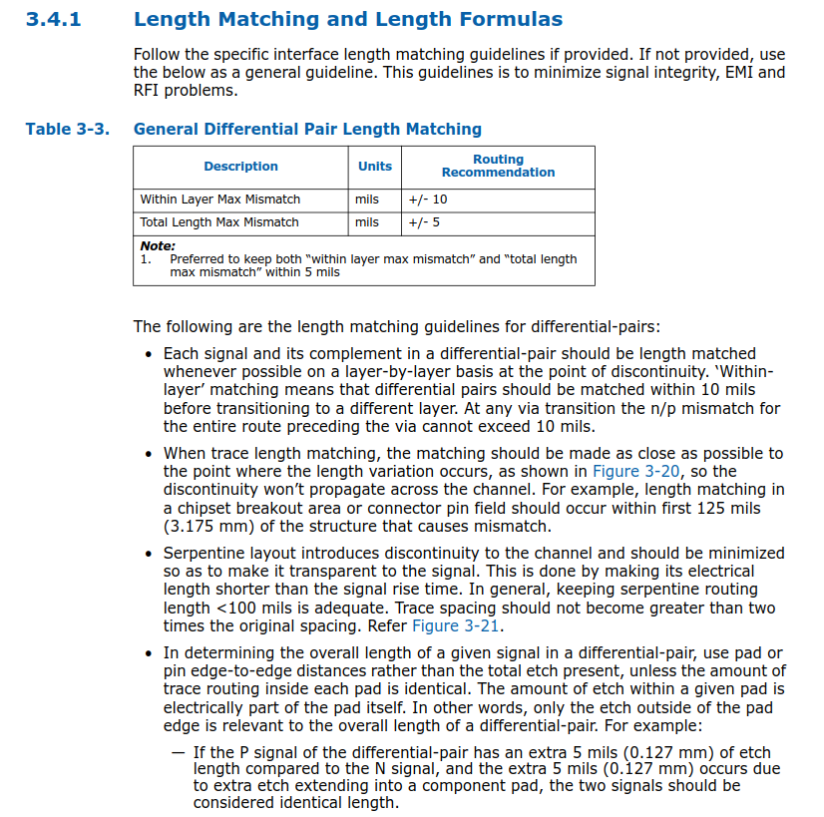

Differential Signa Guidel
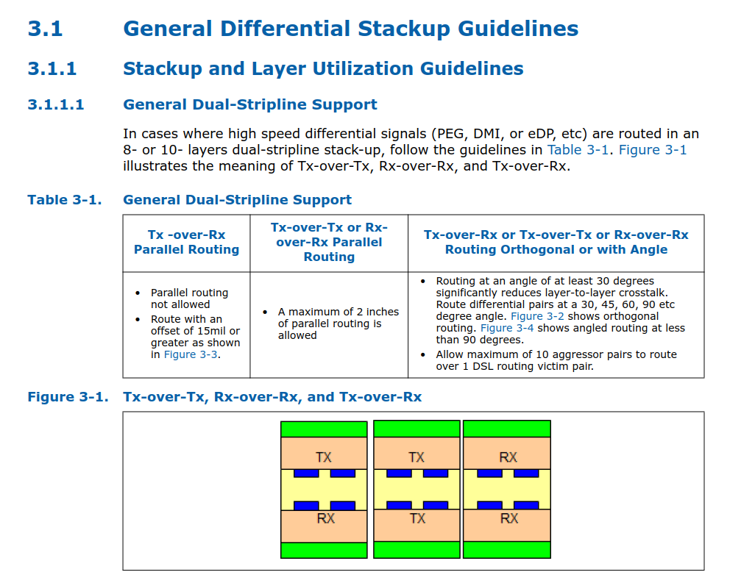

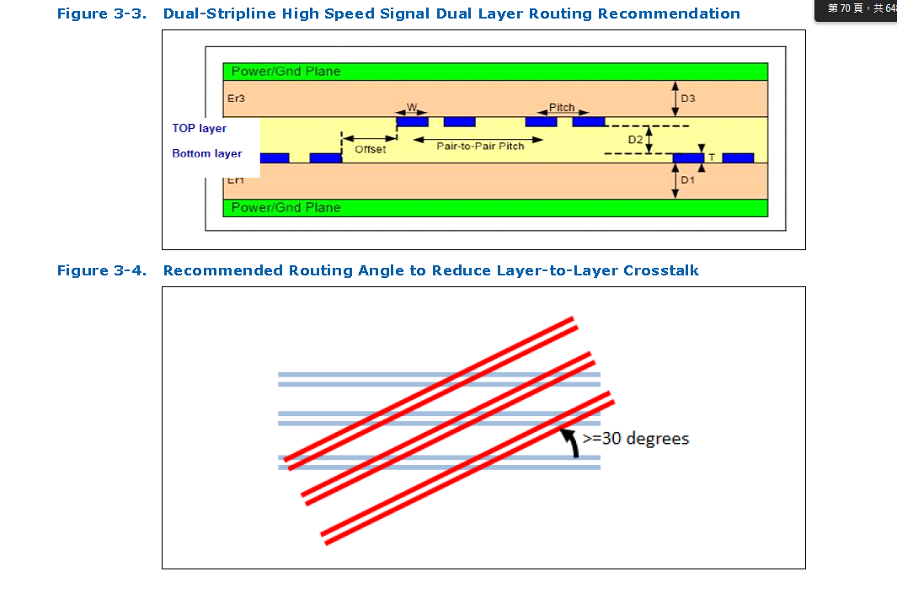

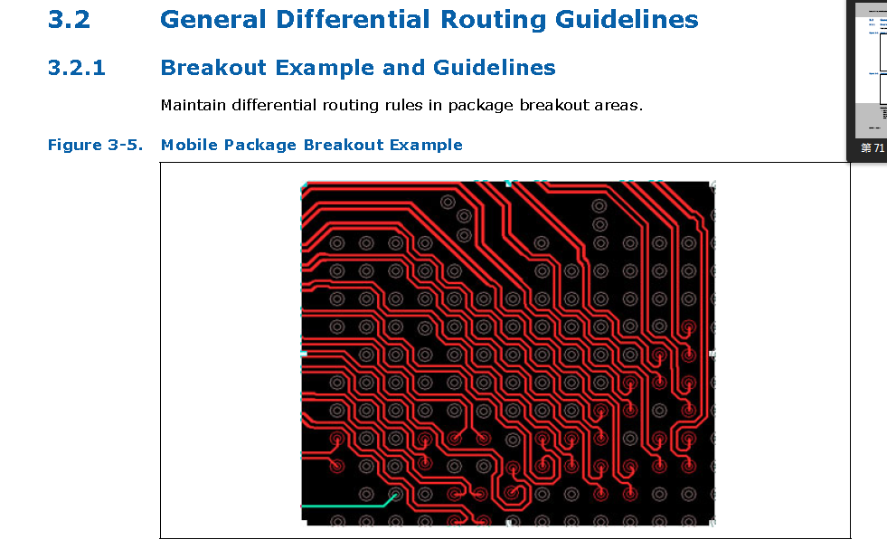

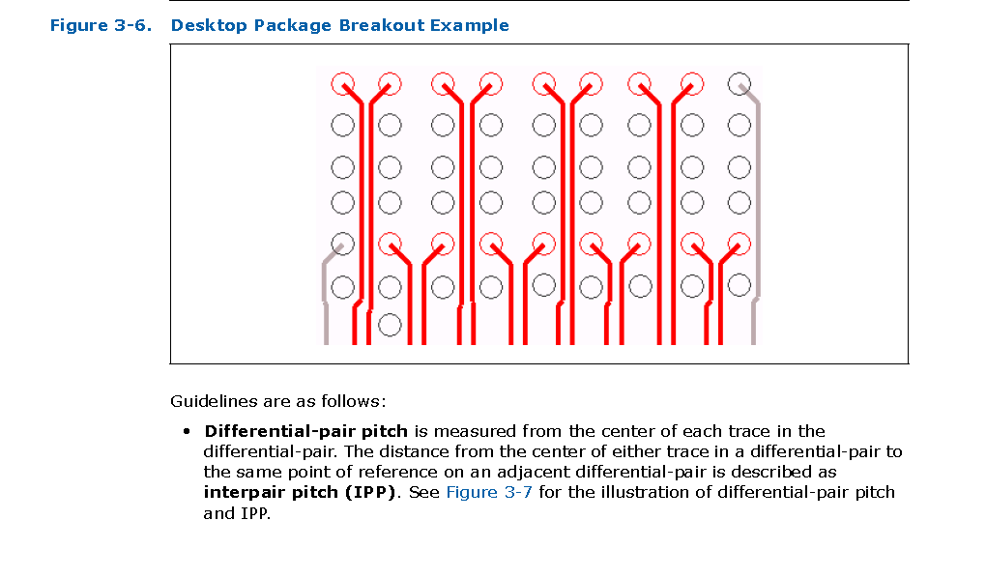

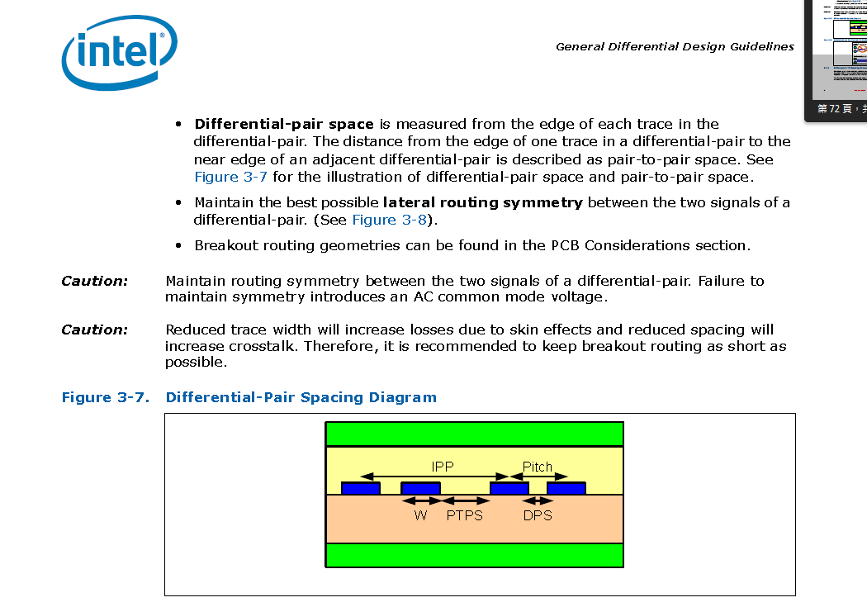

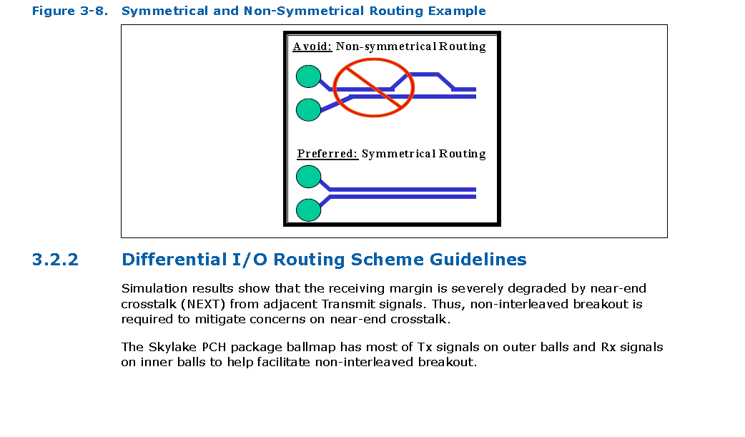

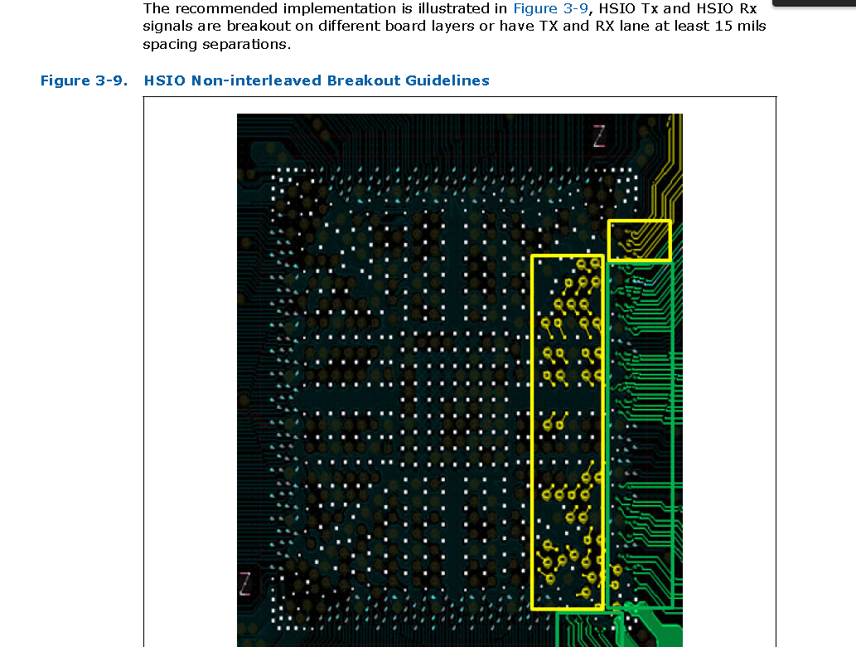

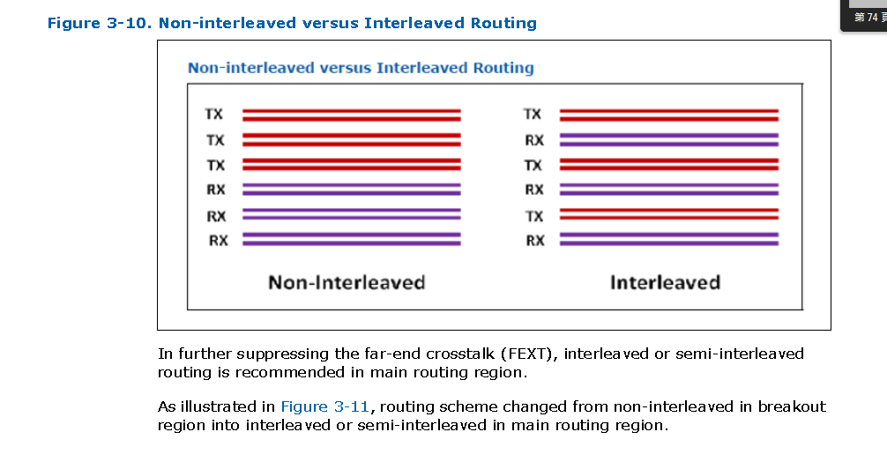

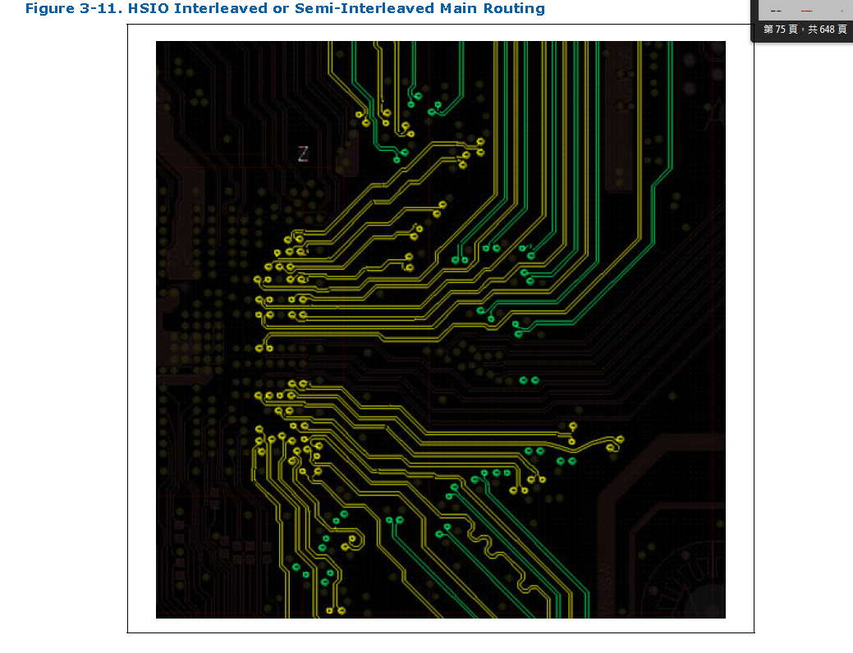

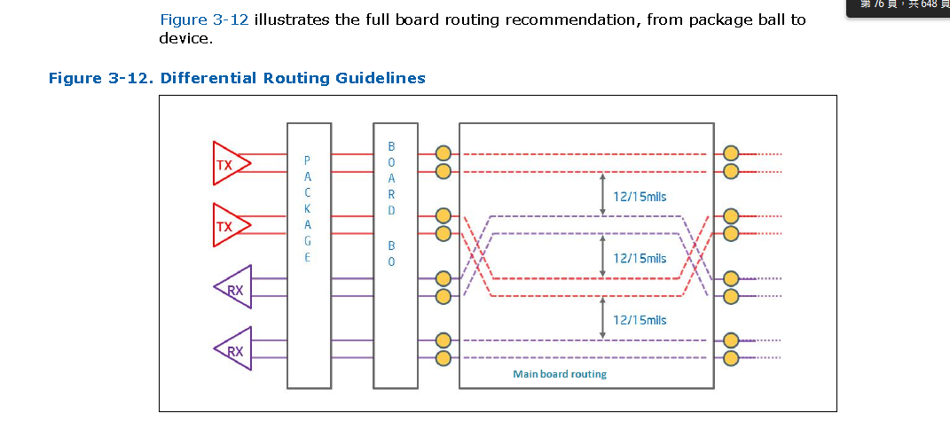

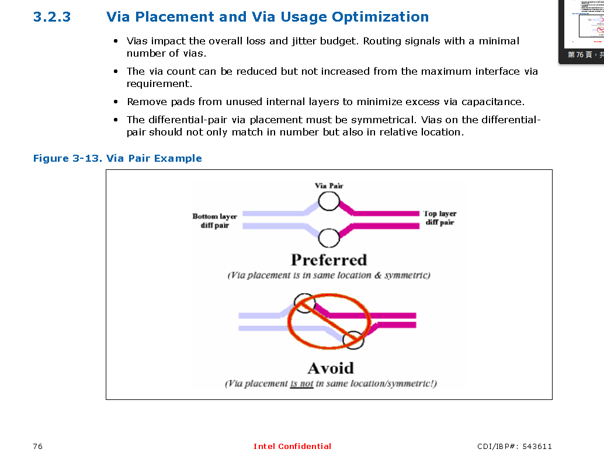

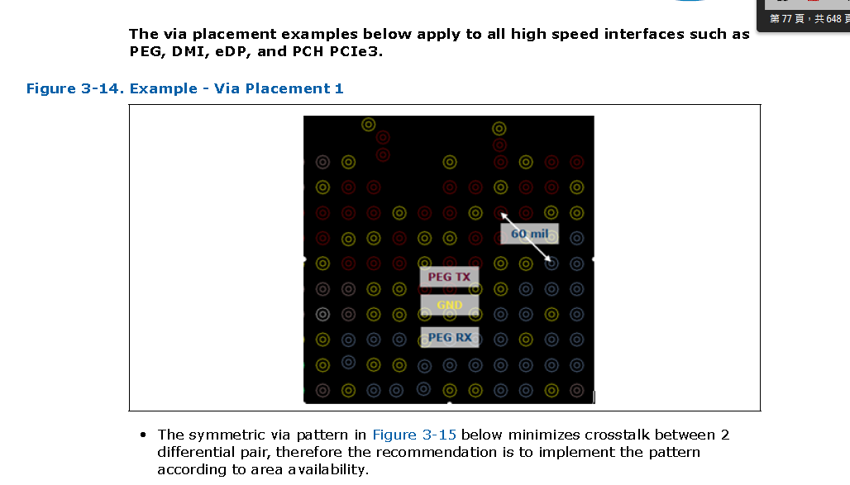

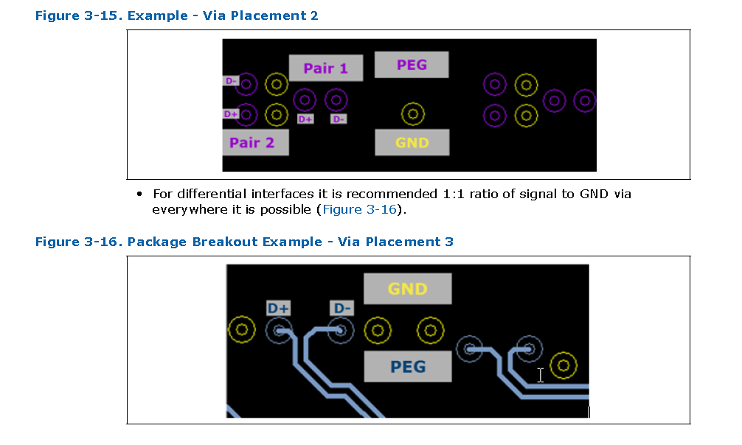

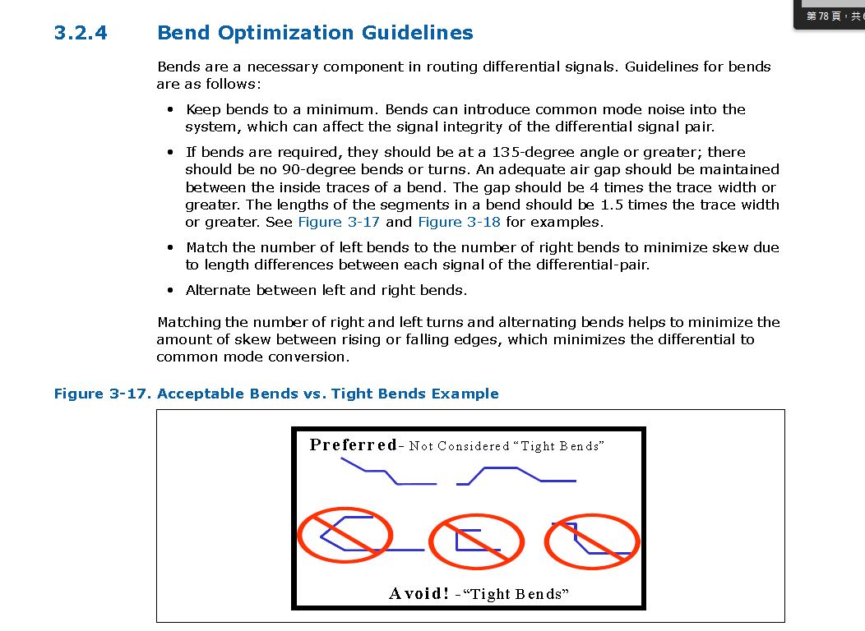

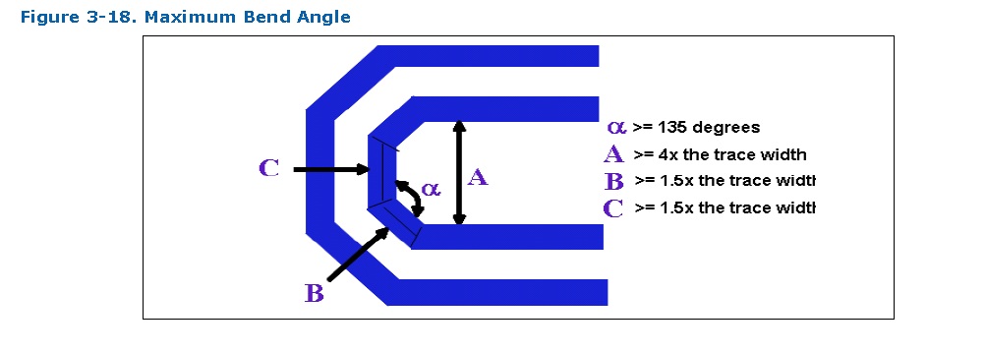

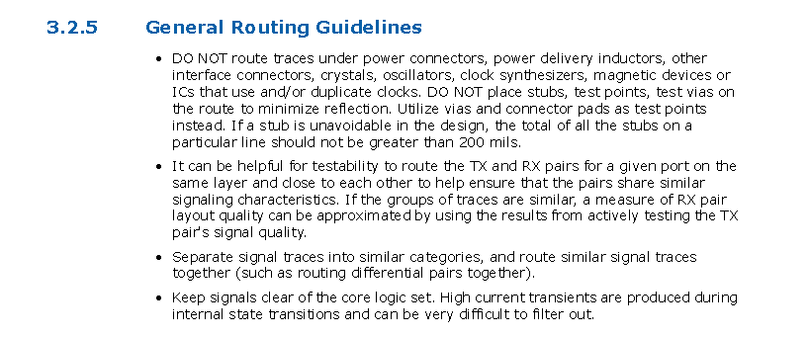

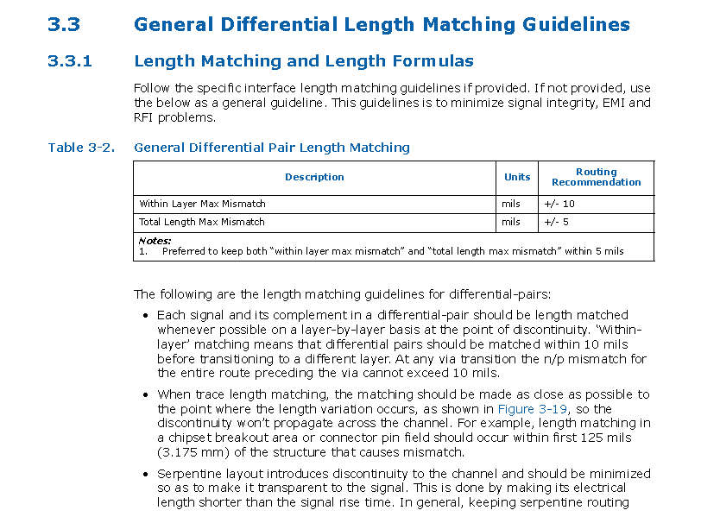

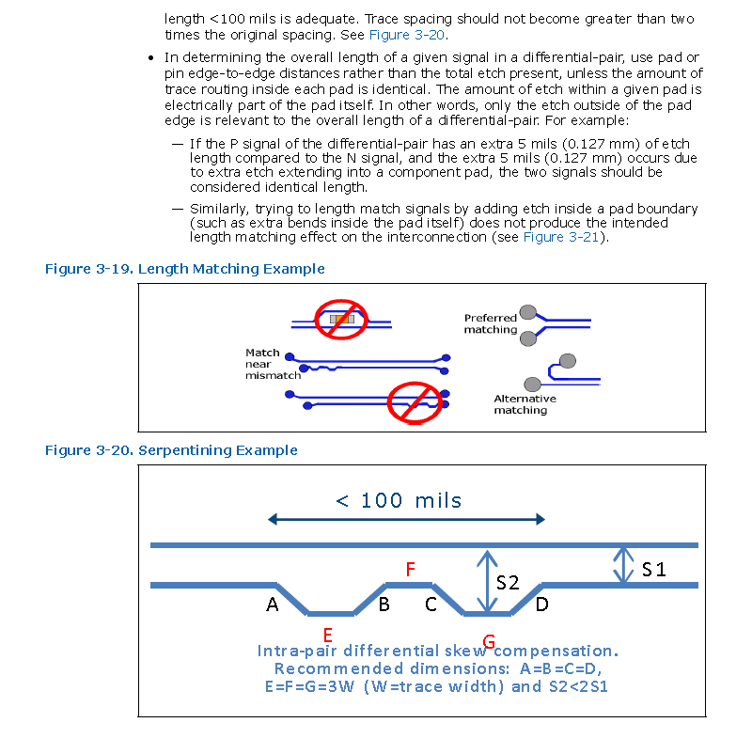

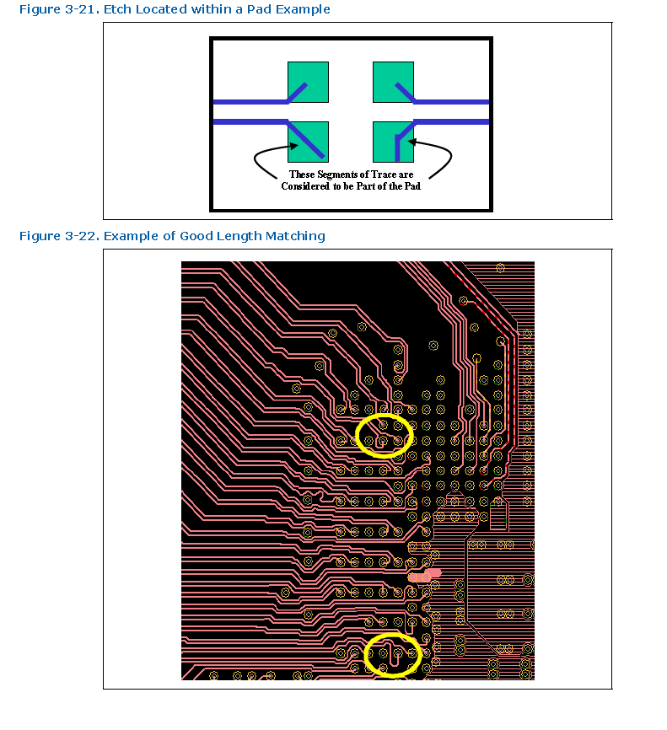

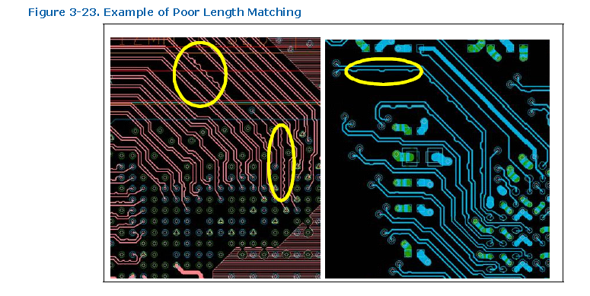

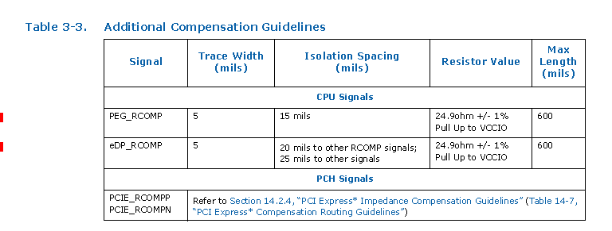

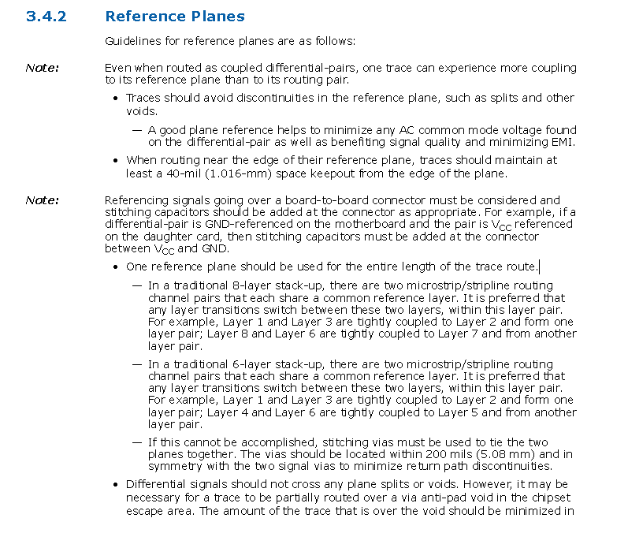

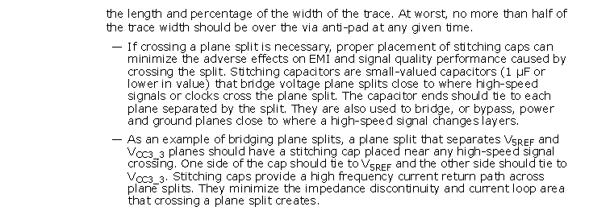

CLK GEN
Processor Differential CLK Group
NET NAME | PCB Routed Length [mils] | NET NAME | PCB Trace Length [mils] | VIA COUNT | TOTAL Trace Length [mils] | Mismatch [mils]
 |  |  | 2000.00 | <= 2 | 12000 | <5mils
CLK_U.2_1_P | 7479.08 | CLK_P_U2S_1 | 895.66 | 2 | 8498.74 | /
CLK_U.2_1_N | 7478.93 | CLK_N_U2S_1 | 895.65 | 2 | 8498.58 | 0.16
CLK_U.2_2_P | 7222.58 | CLK_P_U2S_2 | 1929.49 | 1 | 9214.07 | /
CLK_U.2_2_N | 7222.57 | CLK_N_U2S_2 | 1929.39 | 1 | 9213.96 | 0.11
CLK_P_UTP | 762.95 | CLK_P_UTP_C | 772.41 | 1 | 1597.36 | /
CLK_N_UTP | 763.47 | CLK_N_UTP_C | 772.41 | 1 | 1597.88 | 0.52

SRC Differential CLK Group
NET Name | PCB Trace Length [mils] | VIA COUNT | TOTAL Trace Length [mils] | Mismatch [mils]
DOWN DEVICE |  | <=2
CLK_PCIE_Switch_P | 5214.2 | 2 | 5338.2 | /
CLK_PCIE_Switch_N | 5213.98 | 2 | 5337.98 | 0.22
CLK_M.2_N1 | 4318.65 | 2 | 4442.65 | /
CLK_M.2_P1 | 4317.91 | 2 | 4441.91 | 0.74
CLK_PCIEX4_SLOT1_P | 4026.8 | 1 | 4088.8 | /
CLK_PCIEX4_SLOT1_N | 4026.82 | 1 | 4088.82 | 0.02
CLK_PCIEX4_SLOT2_P | 5241.25 | 0 | 5241.25 | /
CLK_PCIEX4_SLOT2_N | 5240.96 | 0 | 5240.96 | 0.29
CLK_SRC8_X8PORT2_DP | 4120.08 | 1 | 4182.08 | /
CLK_SRC8_X8PORT2_DN | 4119.92 | 1 | 4181.92 | 0.16
CLK_SRC8_X8PORT1_DP | 4836.77 | 1 | 4898.77 | /
CLK_SRC8_X8PORT1_DN | 4836.5 | 1 | 4898.5 | 0.27

Single-Ended CLK
NET Name | PCB Trace Length [mils] | NET Name | TOTAL Trace Length [mils] | Mismatch [mils]
ADD-IN CARD |  |  | 100 | +/-100mils
CLK_24MHZ-1 | 148.51 | CLK_PCI_EC

24Mhz Crystal CLK Group
NET NAME | PCB Routed Length [mils] | VIA COUNT | TOTAL Trace Length [mils]
X24 |  | < 2 | 1000
XTAL24_IN | 959.59 | 1
XTAL24_OUT | 925.63 | 1
XCLK_BIASREF
NET NAME | PCB Routed Length [mils] | VIA COUNT
 |  | < 1
XCLK_RBIAS | 158.45 | 0
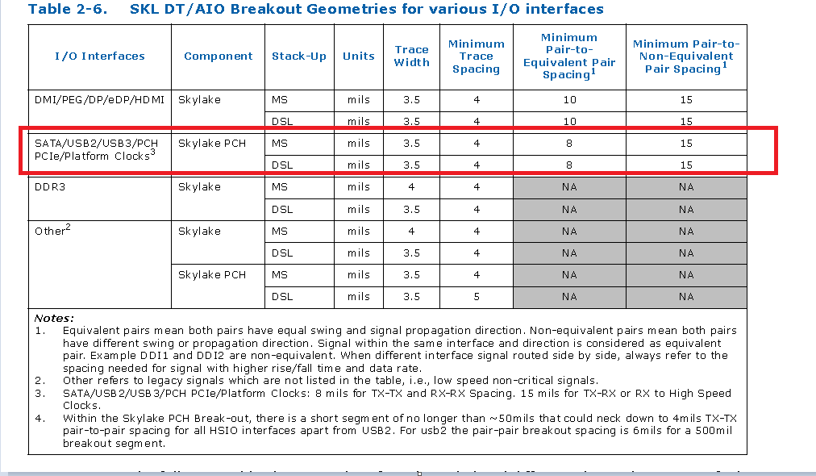

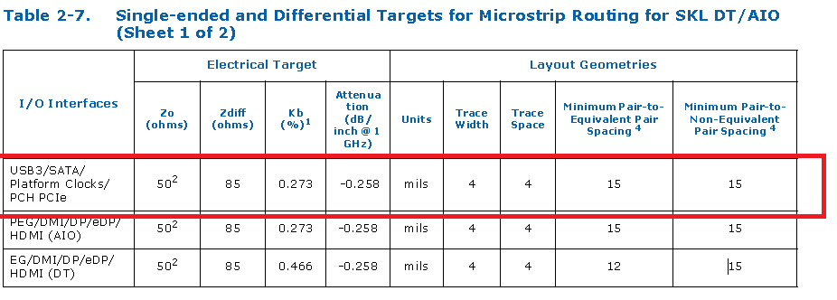
 |  |  |  |  | #REF! | /
 |  |  |  |  | #REF! | #REF!
 |  |  |  |  | 4000-10000
 |  |  |  |  | #REF! | / | #REF!
 |  |  |  |  | #REF! | #REF!
 |  |  |  |  | #REF! | / | < 15 mils
 |  |  |  |  | #REF! | #REF! | #REF!

 |  |  |  |  |  |  | #REF!
 |  |  |  |  | #REF! | /
 |  |  |  |  | #REF! | #REF!
 |  |  |  |  | #REF! | /
 |  |  |  |  | #REF! | #REF! | #REF!

 |  |  |  |  |  |  | #REF!

